研究計画調書_5枚目
AIインタビュー実施完了報告書
ここは、AIインタビューの完了証跡を貼付いただくページです。 AIインタビューの実施完了後に送付される完了メールのスクリーンショットを貼り付けてください。 その際、スクリーンショット内にご自身（研究代表者本人）のメールアドレスが表示されていることを必ず確認してください。
FALSE | ご自身のメールアドレスが、スクリーンショット内で表示されていますか？表示されていたら、チェックボックスにチェックを入れてください。
貼り付け

参考：スクリーンショットのイメージ
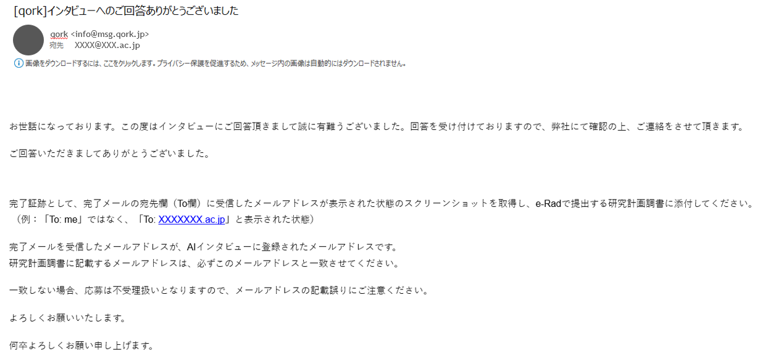
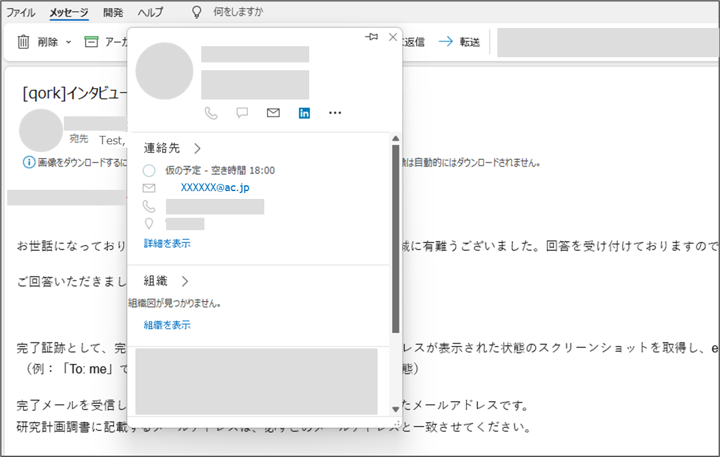
ここのメールアドレスが表示された状態でスクリーンショットください

ここのメールアドレスが表示された状態でスクリーンショットください

